CollectiveAccess
Image | Object | Description | Date
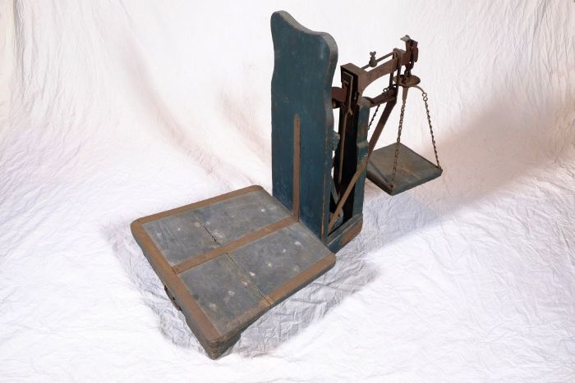 | Dezimalwaage (A1171) | Eine Dezimalwaage eignete sich besonders zum Wiegen schwerer Güter. Sie ist so konstruiert, dass der Wägesatz, also die Gewichte die dem zu wiegenden Gut gegenüber gestellt wurden, nur ein Zehntel der zu wiegenden Ware haben musste. So konnte beispielsweise ein Getreidesack von 50 kg mit einem Gewichtsatz von 5 kg aufgewogen werden.
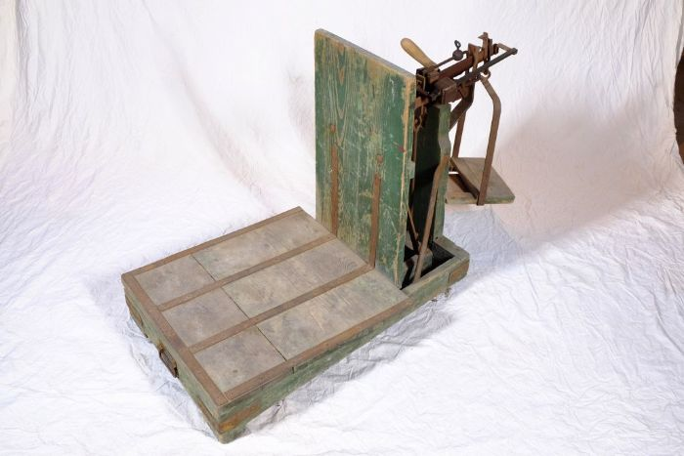 | Dezimalwaage (A1172) | Eine Dezimalwaage eignete sich besonders zum Wiegen schwerer Güter. Sie ist so konstruiert, dass der Wägesatz, also die Gewichte die dem zu wiegenden Gut gegenüber gestellt wurden, nur ein Zehntel der zu wiegenden Ware haben musste. So konnte beispielsweise ein Getreidesack von 50 kg mit einem Gewichtsatz von 5 kg aufgewogen werden.
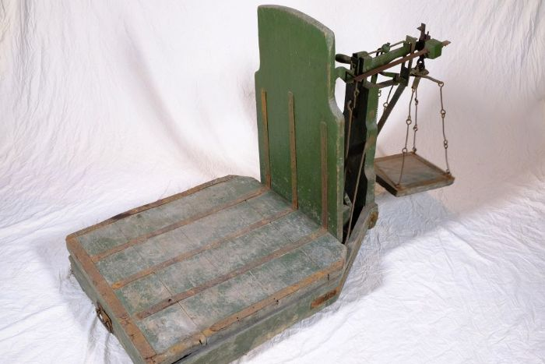 | Dezimalwaage (A1173) | Eine Dezimalwaage eignete sich besonders zum Wiegen schwerer Güter. Sie ist so konstruiert, dass der Wägesatz, also die Gewichte die dem zu wiegenden Gut gegenüber gestellt wurden, nur ein Zehntel der zu wiegenden Ware haben musste. So konnte beispielsweise ein Getreidesack von 50 kg mit einem Gewichtsatz von 5 kg aufgewogen werden.
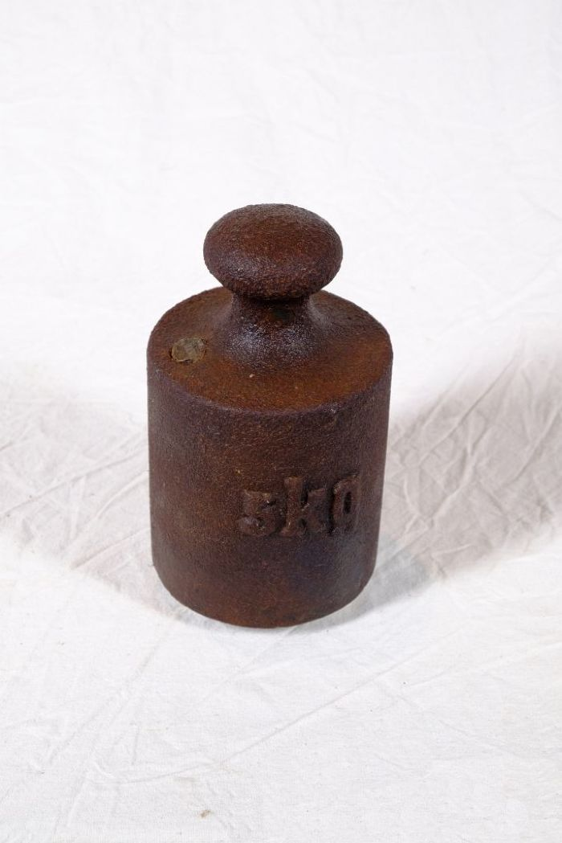
 | Gewicht 5 kg (A1174) | 5 kg Gewicht zur Verwendung auf einer Pendel- oder Dezimalwaage.
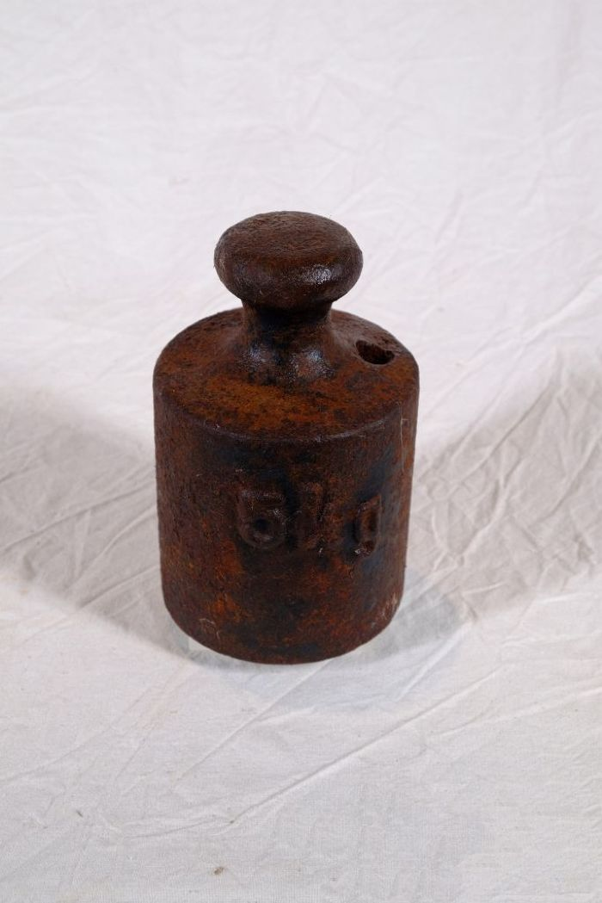
 | Gewicht 5 kg (A1175) | Ein 5 kg Gewicht zur Verwendung auf einer Pendel- oder Dezimalwaage. Tatsächlich wiegt dieses Gewicht jedoch nur 4,696 kg. Die Differenz erklärt sich aus der fehlenden Plombe. Am oberen Rand des Gewichts befindet sich ein Loch, in welches flüssiges Metall wie beispielsweise Blei gegossen werden konnte. Damit konnte man das Gewicht beschweren und auf einen gewünschten Wert eichen.
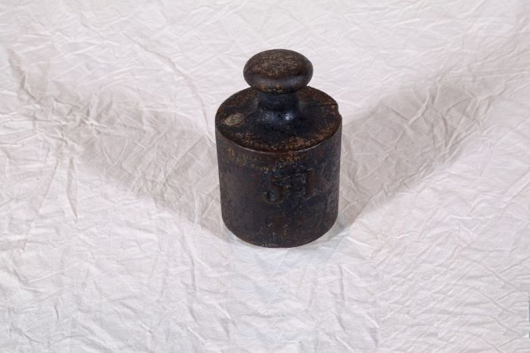 | Gewicht 5 kg (A1176) | 5 kg Gewicht zur Verwendung auf einer Pendel- oder Dezimalwaage.
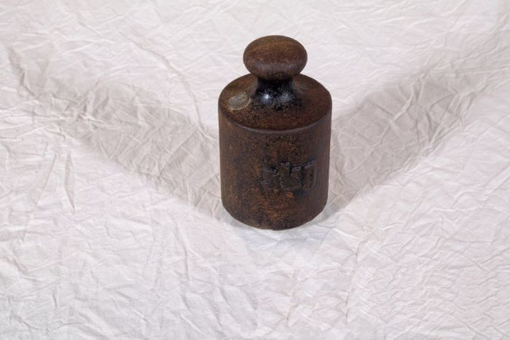 | Gewicht 5 kg (A1177) | 5 kg Gewicht zur Verwendung auf einer Pendel- oder Dezimalwaage.
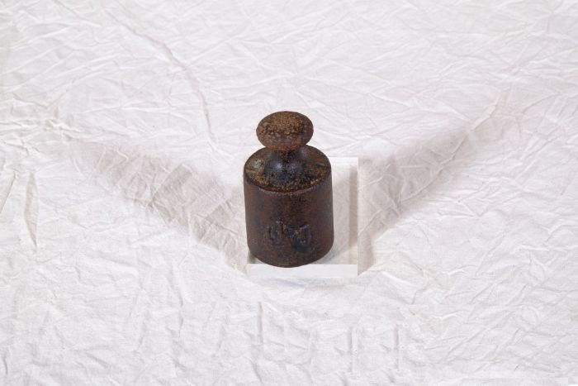 | Gewicht 1 kg (A1178) | 1 kg Gewicht zur Verwendung auf einer Pendel- oder Dezimalwaage.
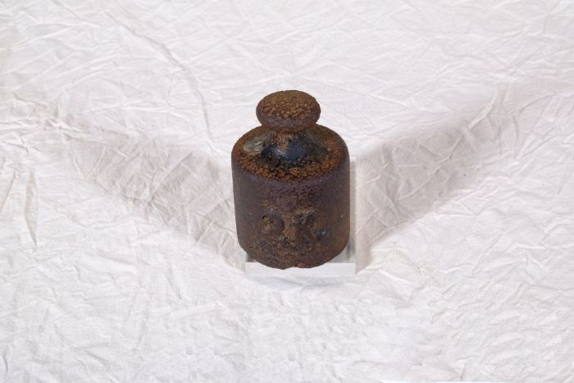 | Gewicht 2 kg (A1179) | 2 kg Gewicht zur Verwendung auf einer Pendel- oder Dezimalwaage.
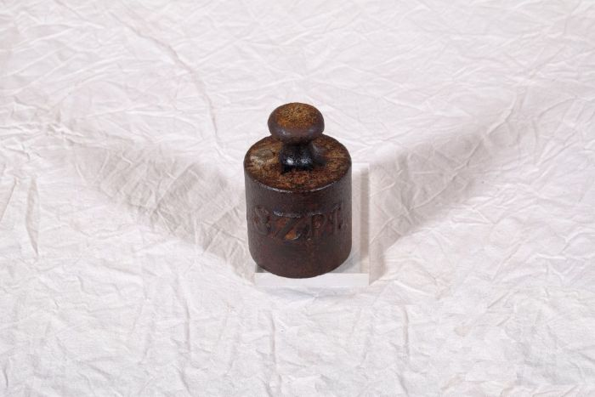 | Gewicht 3 Z. Pf. (A1180) | 3 Z. Pf. (Zollpfund) Gewicht zur Verwendung auf einer Pendel- oder Dezimalwaage. Das Zollpfund wurde vom deutschen Zollverein mit exakt 500 Gramm definiert. Ziel war es, unterschiedliche, oft nur lokal gebräuchliche Gewichtsmaße zu vereinheitlichen. 3 Zollpfund entsprechen demnach 1,5 kg.
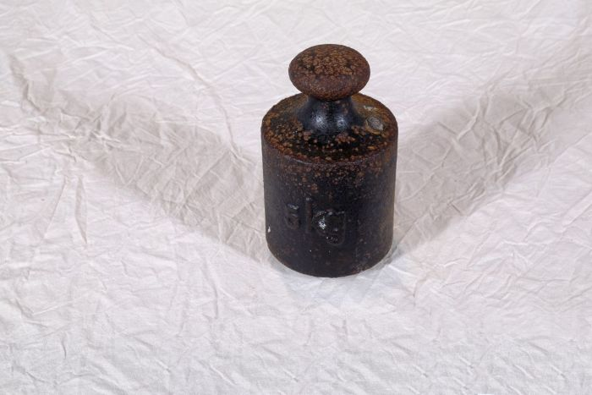 | Gewicht 5 kg (A1181) | 5 kg Gewicht zur Verwendung auf einer Pendel- oder Dezimalwaage.
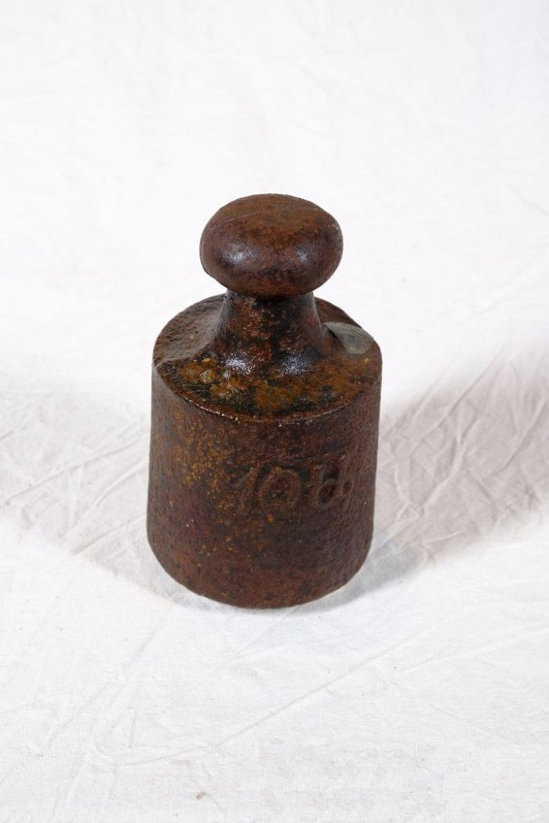
 | Gewicht 10 lb (A1182) | 10 lb Gewicht zur Verwendung auf einer Pendel- oder Dezimalwaage. Die Abkürzung lb steht für "Pound". Diese Einheit entstammt dem angloamerikanischen Maßsystem. Ein "Pound" entspricht dabei gerundet 454 Gramm. Demnach müsste dieses 10 lb Gewicht 4,540 kg wiegen. Tatsächlich wiegt es aber 4,965 kg. Dies lässt eine Beschwerung und Angleichung ans metrische System mittels einer Plombe vermuten. Die Plombe ist als farblich abgesetzte Metallverdickung am oberen Rand des Gewichts zu erkennen.
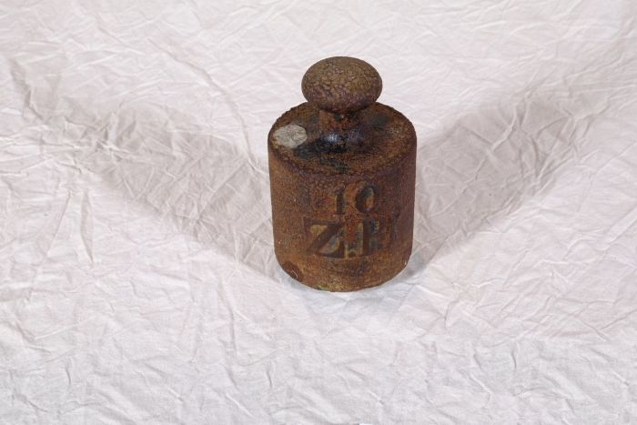 | Gewicht 10 Z. Pf. (A1183) | 10 Z. Pf. (Zollpfund) Gewicht zur Verwendung auf einer Pendel- oder Dezimalwaage. Das Zollpfund wurde vom deutschen Zollverein mit exakt 500 Gramm definiert. Ziel war es, unterschiedliche, oft nur lokal gebräuchliche Gewichtsmaße zu vereinheitlichen. 10 Zollpfund entsprechen demnach 5 kg.
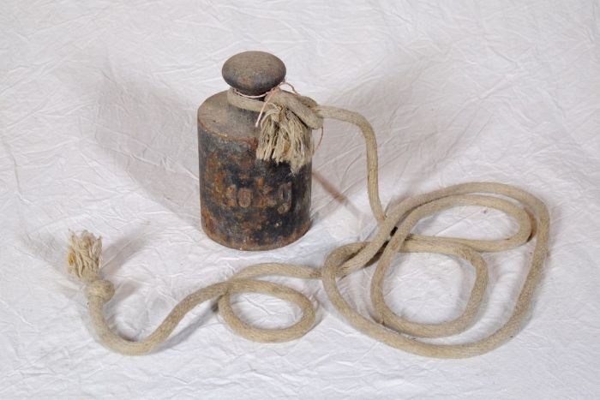 | Gewicht 10 kg (A1184) | 10 kg Gewicht zur Verwendung auf einer Pendel- oder Dezimalwaage.
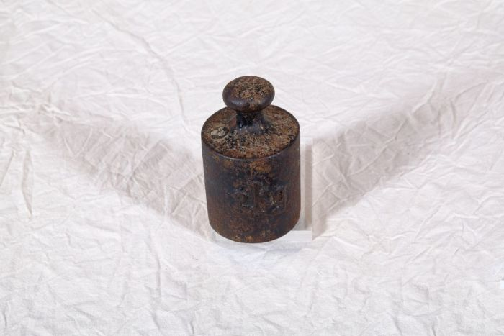 | Gewicht 2 kg (A1185) | 2 kg Gewicht zur Verwendung auf einer Pendel- oder Dezimalwaage.
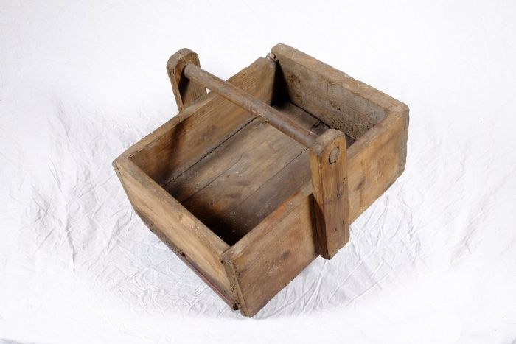 | Kiste für Gewichtsatz (A1186) | Diese Kiste diente zur Aufbewahrung mehrerer verschiedener Waagengewichte, einem sogenannten Gewichtsatz.
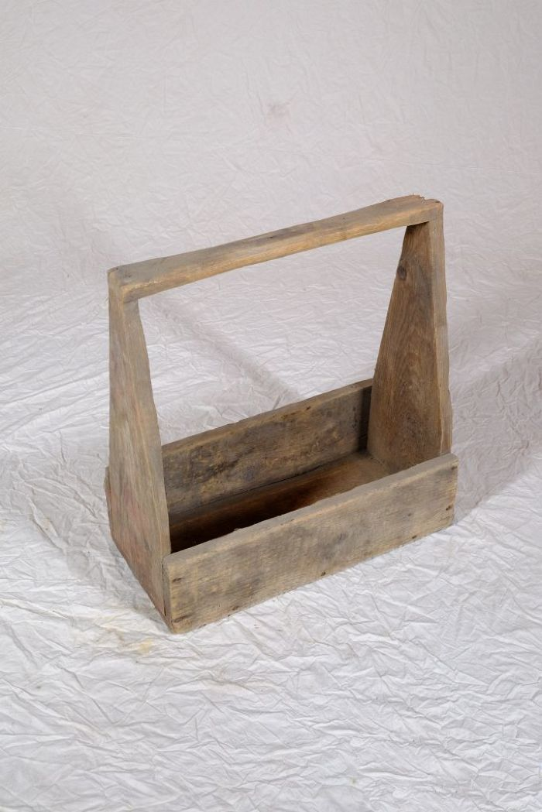
 | Kiste für Gewichtsatz (A1187) | Diese Kiste diente zur Aufbewahrung mehrerer verschiedener Waagengewichte, einem sogenannten Gewichtsatz.
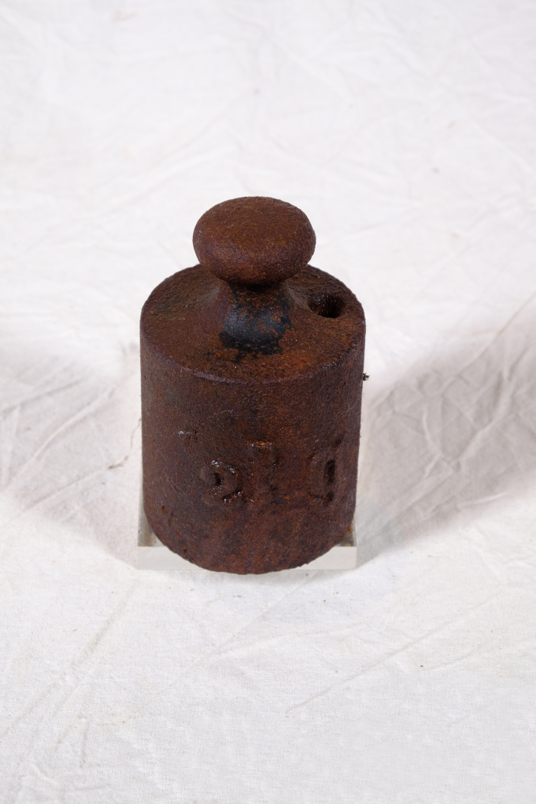
 | Gewicht 2 kg (A1453) | 2 kg Gewicht zur Verwendung auf einer Pendel- oder Dezimalwaage. Tatsächlich wiegt dieses Gewicht jedoch nur 1,907 kg. Die Differenz erklärt sich aus der fehlenden Plombe. Am oberen Rand des Gewichts befindet sich ein Loch, in welches flüssiges Metall wie beispielsweise Blei gegossen werden konnte. Damit konnte man das Gewicht beschweren und auf einen gewünschten Wert eichen.
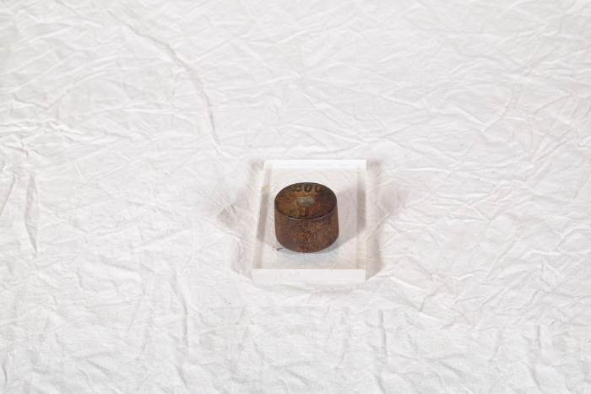 | Gewicht 200 g (A1455) | 200 g Gewicht zur Verwendung auf einer Pendel- oder Dezimalwaage.
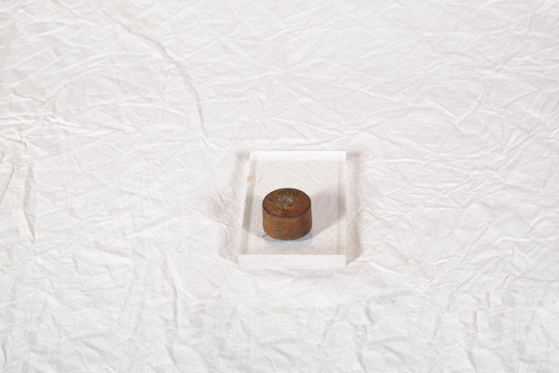 | Gewicht 100 g (A1456) | 100 g Gewicht zur Verwendung auf einer Pendel- oder Dezimalwaage.
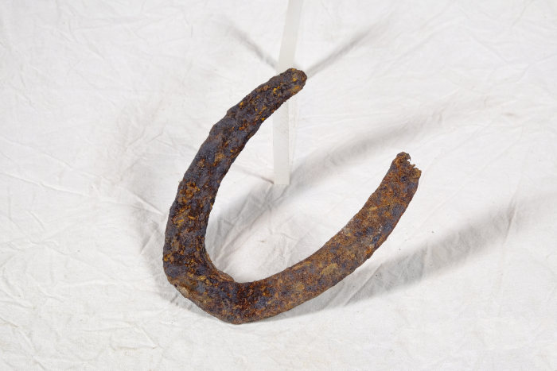 | Hufeisen (A1588) | Um das Hufhorn der Hufe von Arbeitstieren vor zu schnellem Abrieb zu schützen, war es wichtig, dieses zu schützen. Hierfür wurden Hufeisen angebracht. Diese bestehen in der Regel aus Schmiedeeisen und werden mittels Nägeln an der Hornwand des Hufes befestigt. Jedes Hufeisen wird individuell auf die Bedürfnisse des jeweiligen Pferdes angepasst. Dabei spielen beispielsweise Größe, Gewicht, Einsatzgebiet oder mögliche Beinfehlstellungen eine Rolle.
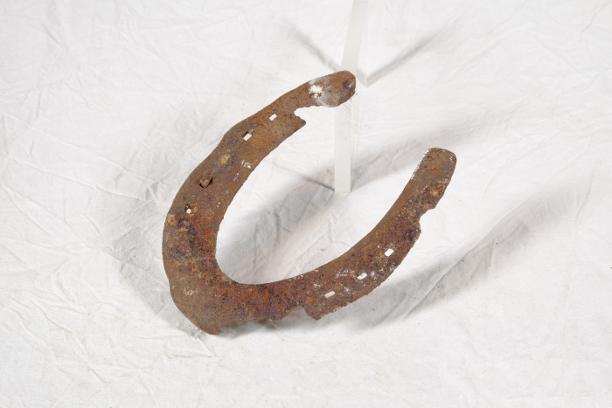 | Hufeisen (A1590) | Um das Hufhorn der Hufe von Arbeitstieren vor zu schnellem Abrieb zu schützen, war es wichtig, dieses zu schützen. Hierfür wurden Hufeisen angebracht. Diese bestehen in der Regel aus Schmiedeeisen und werden mittels Nägeln an der Hornwand des Hufes befestigt. Jedes Hufeisen wird individuell auf die Bedürfnisse des jeweiligen Pferdes angepasst. Dabei spielen beispielsweise Größe, Gewicht, Einsatzgebiet oder mögliche Beinfehlstellungen eine Rolle.
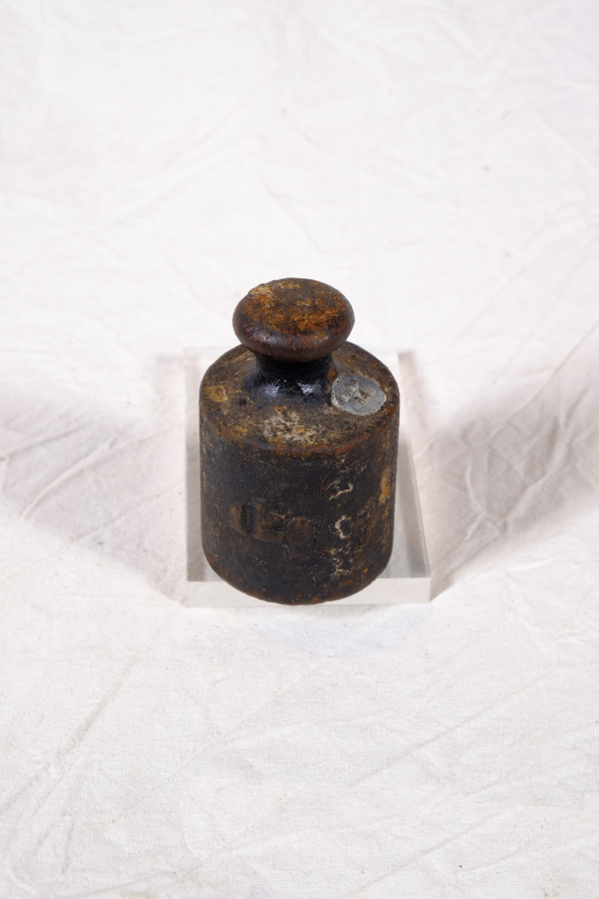
 | Gewicht 1kg (A1780)
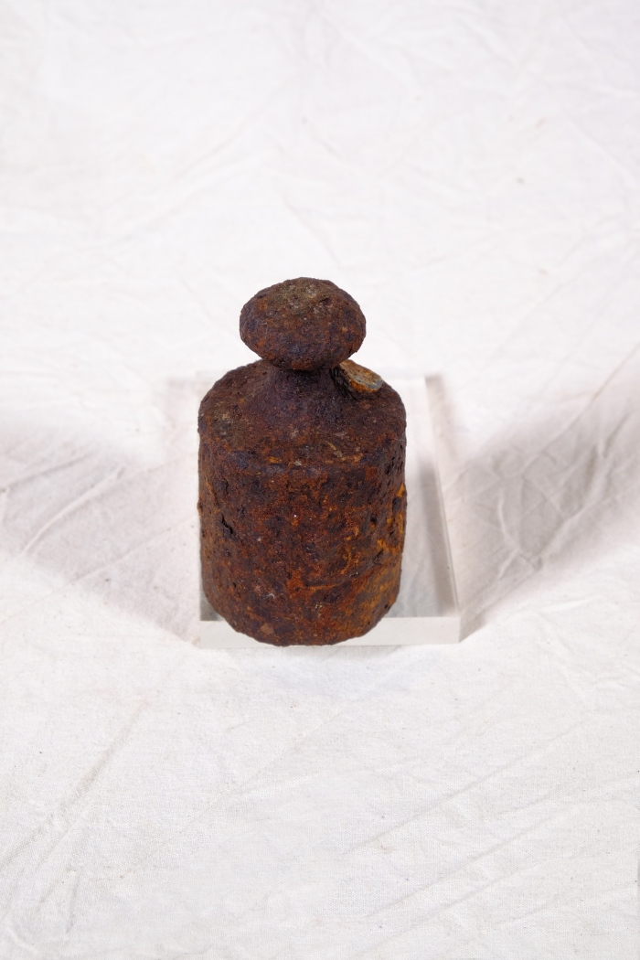
 | Gewicht 1kg (A1781)
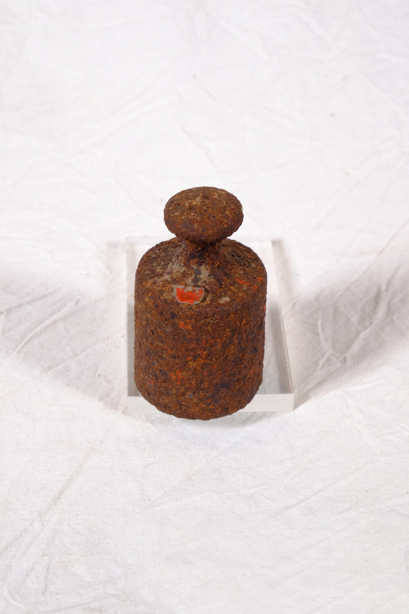
 | Gewicht 1kg (A1782)
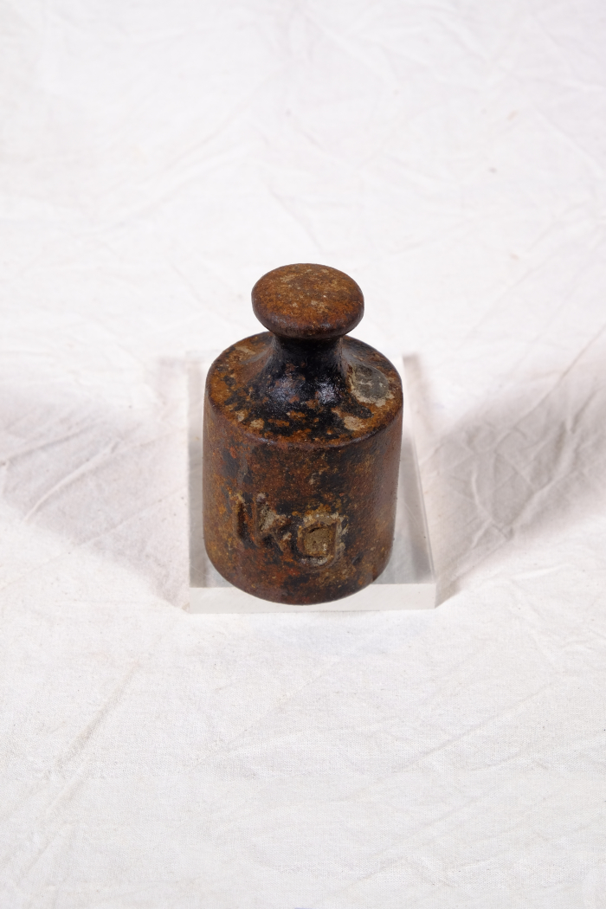
 | Gewicht 1kg (A1783)
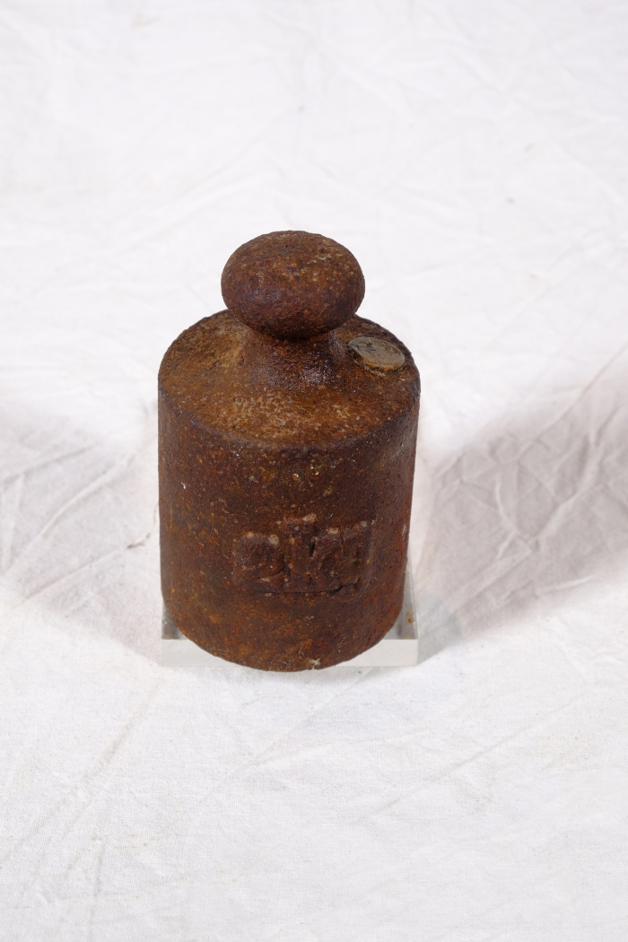
 | Gewicht 2kg (A1784)
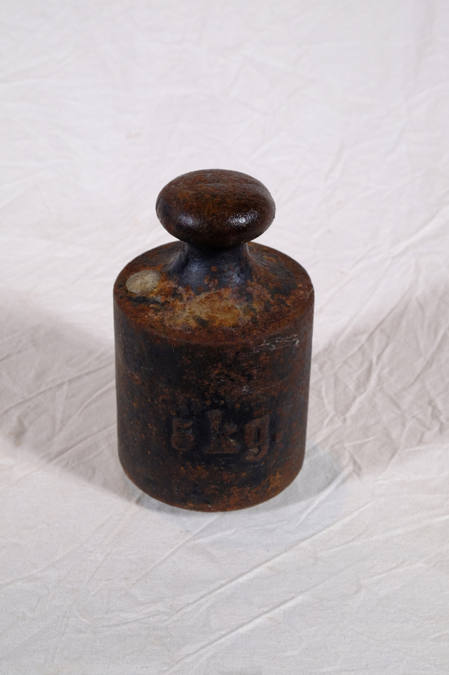
 | Gewicht 5kg (A1785)
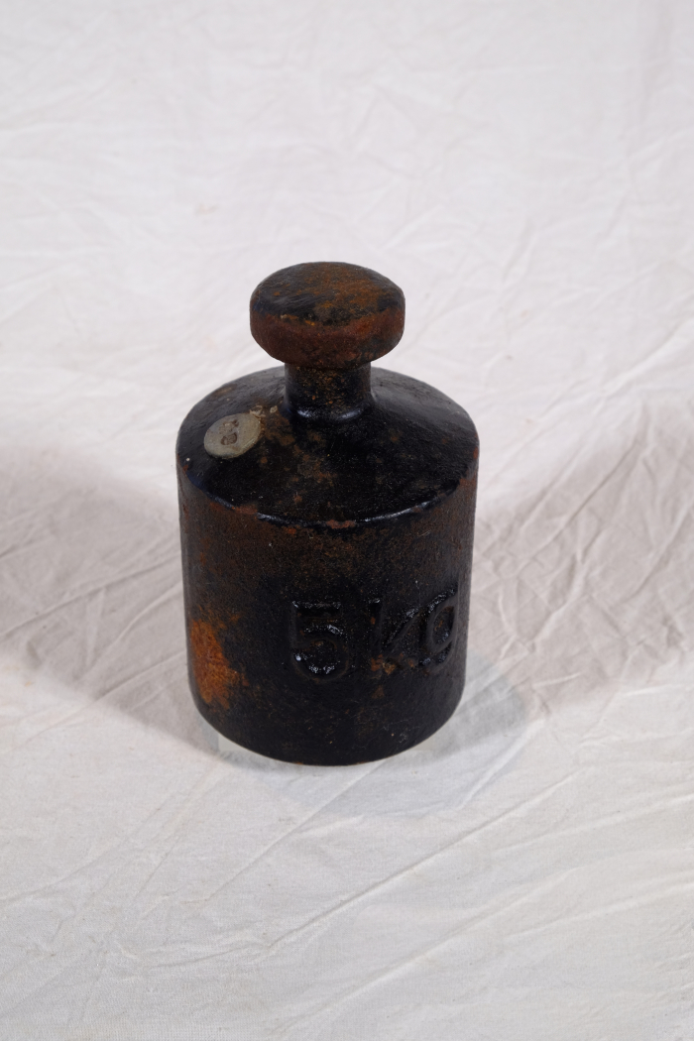
 | Gewicht 5kg (A1786)

